食品饮料货架页面
页面 | 食品饮料货架页面

页面等级 | 2

 |  | 城市选择 |  | Vyou

 |  | 食品饮料 |  |  | I | 饰品服饰 | I | 电子产品

 |  |  | 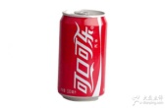 |  |  | 听装可口可乐 |  |  | 链接到食品饮料产品详细信息页面（功能键）

 |  |  |  |  |  | ￥5.0/听

 |  |  | 图片 |  |  | 商品名称

 |  |  |  |  |  | 价格

 |  |  | 图片 |  |  | 商品名称

 |  |  |  |  |  | 价格

 |  |  | 图片 |  |  | 商品名称

 |  |  |  |  |  | 价格

饰品服饰货架页面
页面 | 饰品服饰货架页面

页面等级 | 2

 |  | 城市选择 |  | Vyou

 |  | 食品饮料 |  |  | I | 饰品服饰 | I | 电子产品

 |  |  | 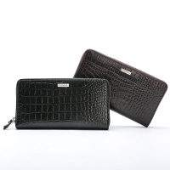 |  |  | CK新款手包 |  |  | 链接到饰品服饰产品详细信息页面（功能键）

 |  |  |  |  |  | 会员价￥1200.0/只

 |  |  | 图片 |  |  | 商品名称

 |  |  |  |  |  | 价格

 |  |  | 图片 |  |  | 商品名称

 |  |  |  |  |  | 价格

 |  |  | 图片 |  |  | 商品名称

 |  |  |  |  |  | 价格

电子产品详细信息页面
页面 |  | 电子产品详细信息页面

页面等级 |  | 3

 |  |  | 城市选择 |  |  |  | Vyou

 |  |  | 食品饮料 |  |  |  |  | I | 饰品服饰 |  | I | 电子产品

 |  |  |  | HP笔记本电脑

 |  |  |  | 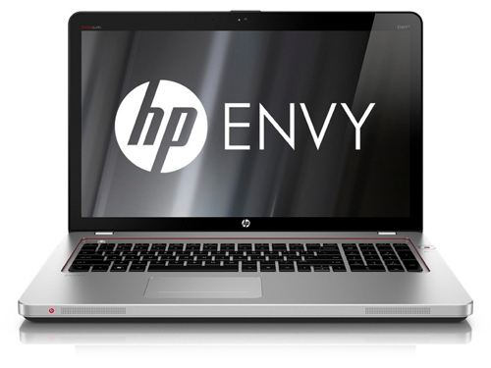

 |  |  |  |  | 单价： |  |  | 原价￥6300.0/台

 |  |  |  |  |  |  |  | 会员价￥5200.0/台

 |  |  |  | 产品介绍：

 |  |  |  |  |  |  |  |  |  |  |  |  |  | 进入支付页面（功能键）
 | 数量减少 （功能键）
 |  |  | - |  |  | 1 |  |  |  | + | 立即购买

 |  |  |  |  |  |  |  |  |  |  |  |  | 数量增加 （功能键）

